정보구조도
[SECaas] 정보구조도+기능정의서
Last Update : 2024-04-24 |  | Writer : 안위재

디렉토리 | 1 Depth | 2 Depth | 3 Depth | 구성 (필수 입력&선택은 * 표시) | 상세설명 (필수 입력&선택은 * 표시) | 작업요소 |  |  | 관리자연동 | 로그인 | 비고
 |  |  |  |  |  | 디자인 | 퍼블리싱 | 개발
메인 |  |  |  | 사이드바와 다른 페이지를 나타낼 뷰 | 세계지도 시각화를 먼저 나타냄 사이드바의 각 항복에 호버기능을 추가하여 시각적인 효과를 나타냄 | - | - | - | - | -
세계지도 시각화 |  |  |  | 세계지도로 악성IP 시각화 | 세계지도로 악성IP가 발생한 지점을 버블차트로 나타냄 | - | - | - | - | -
IP기반 페이지 |  |  |  | 악성IP기반 국가별 표 | 악성IP가 발생한 국가를 표로 나타냄 각 국가에 해당하는 국기를 나타냄 | - | - | - | - | -
국가기반 페이지 |  |  |  | 국가기반 악성IP 파이차트 | 국가별 악성IP비율을 파이차트로 나타냄 | - | - | - | - | -
인사이트 |  |  |  | 악성IP 위험지역 순위 | 1위부터 5위까지를 드롭박스 형식으로 세계지도 우측상단에 나타내며 가장 위험한 국가에 하이라이트를 줌 | - | - | - | - | -
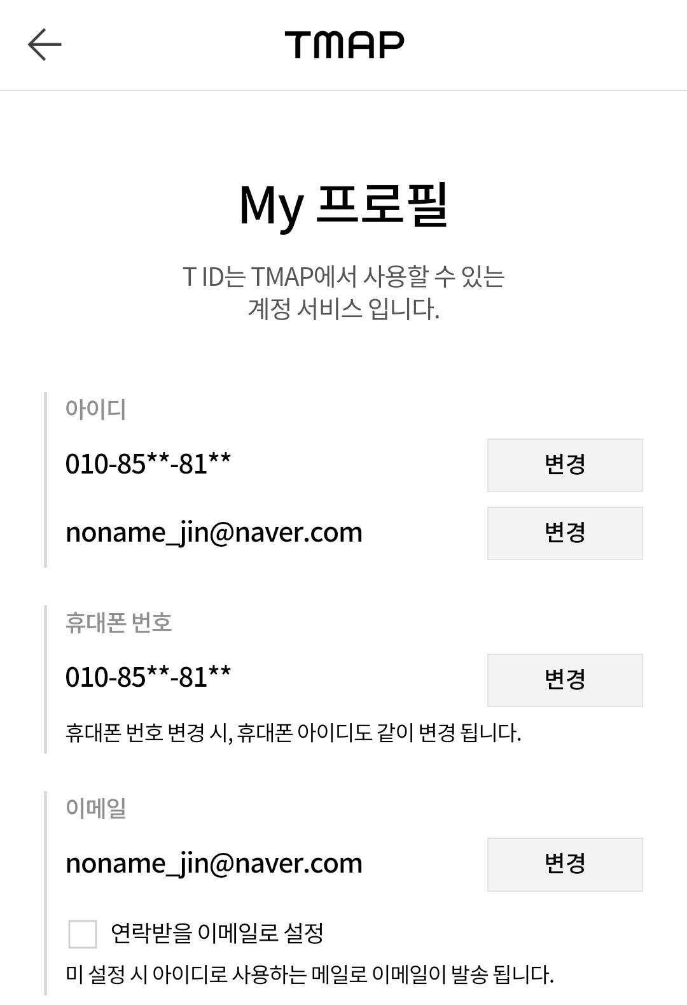
트리맵 시각화 |  |  |  | 국가 별 악성IP | 트리맵으로 국가별 악성IP수를 나타냄 | - | - | - | - | -
지구본 시각화 |  |  |  | 국가 별 악성IP | 지구본 형태로 국가별 악성IP수를 나타냄 | - | - | - | - | -

개발 규칙
개발 규칙

 |  | 국가기반 차트 |  | 트리 차트 | 지구본 시각화

 |  | 세계지도 시각화 |  | IP기반 테이블

변수명 | 카멜표기
국가 | Nation | 국가코드 | Nc
악성IP | AntiIp | 위도 | Lat
시작IP | SnIp | 경도 | Lon
끝IP | EnIp

